P15-図7
３ 製造品出荷額等（従業者４人以上の事業所）
製造品出荷額等は１兆８，１５４億円で、前年比４．６％の増加となった。
１事業所当たり製造品出荷額等は１３億５，７１３万円、従業者１人当たり製造品出荷額等は
３，１５７万円となった。
 | （図－７、表－９）

図－７ 製造品出荷額等･前年比の推移 (従業者４人以上の事業所)
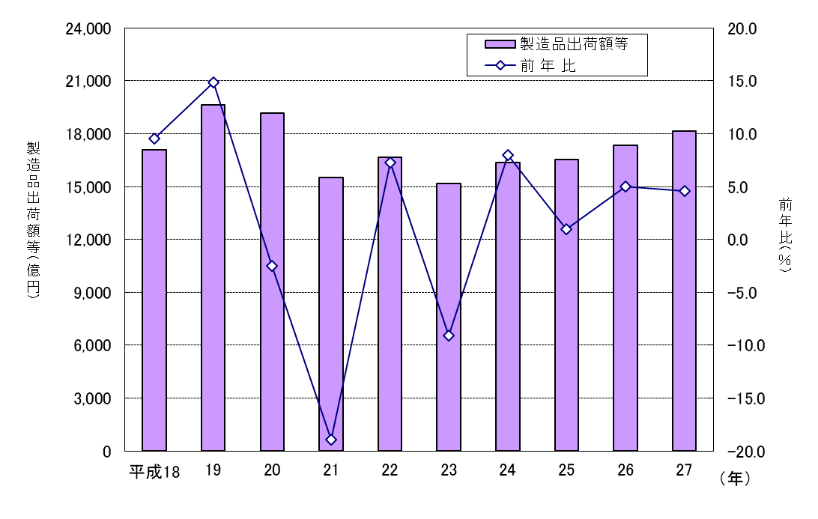

（１）業 種 別

前年に比べ増加した業種は、非鉄金属（８８．０％増）、飲料（１９．６％増）などの１６業
種で、減少した業種は、石油・石炭（２５．２％減）、印刷（1０．６％減）などの８業種であっ
た。
構成比は、食料品１８．７％（前年１８．７％）､化学１０．４％（同９．８％）、輸送機器
１０．１％（同１１．６％)の順であった。
類型別構成比は、基礎素材型産業が３７．７％（前年比２．８ポイント増）、加工組立型産業
が３３．２％（同２．８ポイント減）、生活関連型・その他産業が２９．１％（前年同値）であ
った。
１事業所当たり製造品出荷額等が多いのは、非鉄金属、化学などであった。
従業者１人当たり製造品出荷額等が多いのは、化学、非鉄金属、石油・石炭などであった。
 | （表－９、図－８）

P17-図8
図－８ 業種別製造品出荷額等の構成(従業者４人以上の事業所)
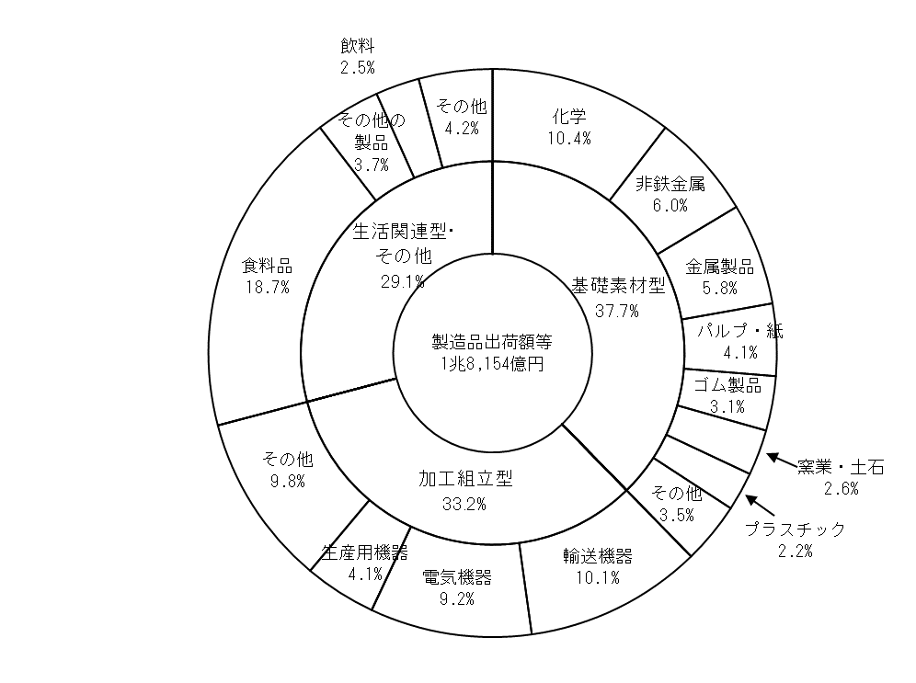

（２）従業者規模別

前年に比べ増加した階層は、「３０～４９人」（３７．２％増）、「３００～４９９人」
（２３．４％増）などの５階層で、減少した階層は、「１０～１９人」（７．２％減）、
「５００人以上」（６．５％減）などの４階層であった。
構成比は、｢５００人以上｣２６．１％（前年２９．２％）、｢１００～１９９人｣２０．１％
（同２０．８％）、「５０～９９人」１５．０％（同１３．４％）の順であった。従業者１００人
以上の事業所で全体の６８．３％（同７１．０％）を占めている。
 | （表－10）

P19-表11図9
表－11 市町別製造品出荷額等(従業者４人以上の事業所)
 |  |  |  |  |  | 単位：万円，％
市 町 | 平成 ２６ 年 |  | 平成 ２７ 年
 | 製造品出荷額等 | 構成比 | 製造品出荷額等 | 構成比 | 前年比 | １事業所当たり 製造品出荷額等

合 計 | 173,565,453 | 100.0 | 181,539,125 | 100.0 | 4.6 | 135,713.3

佐賀市 | 24,514,521 | 14.1 | 27,087,467 | 14.9 | 10.5 | 102,364.9
唐津市 | 13,739,217 | 7.9 | 16,246,844 | 8.9 | 18.3 | 103,541.7
鳥栖市 | 33,999,152 | 19.6 | 37,434,094 | 20.6 | 10.1 | 306,866.5
多久市 | 6,561,246 | 3.8 | 6,826,623 | 3.8 | 4.0 | 163,690.7
伊万里市 | 30,967,844 | 17.8 | 31,225,126 | 17.2 | 0.8 | 214,916.1
武雄市 | 7,048,039 | 4.1 | 7,227,989 | 4.0 | 2.6 | 81,294.9
鹿島市 | 4,934,005 | 2.8 | 4,378,406 | 2.4 | △ 11.3 | 78,260.9
小城市 | 2,698,996 | 1.6 | 2,869,203 | 1.6 | 6.3 | 57,631.4
嬉野市 | 2,272,852 | 1.3 | 2,363,051 | 1.3 | 4.0 | 42,173.3
神埼市 | 10,082,144 | 5.8 | 11,638,448 | 6.4 | 15.4 | 153,695.7

吉野ヶ里町 | 9,876,095 | 5.7 | 9,259,327 | 5.1 | △ 6.2 | 283,394.0
基山町 | 6,238,542 | 3.6 | 5,526,795 | 3.0 | △ 11.4 | 223,957.7
上峰町 | 5,578,111 | 3.2 | 5,429,546 | 3.0 | △ 2.7 | 175,827.1
みやき町 | 4,909,017 | 2.8 | 4,182,331 | 2.3 | △ 14.8 | 81,114.6
玄海町 | 6,834 | 0.0 | 17,040 | 0.0 | 149.3 | 5,470.0
有田町 | 2,964,330 | 1.7 | 3,765,772 | 2.1 | 27.0 | 34,644.2
大町町 | 3,985,303 | 2.3 | 2,698,702 | 1.5 | △ 32.3 | 262,563.8
江北町 | 2,506,813 | 1.4 | 2,632,955 | 1.5 | 5.0 | 335,652.4
白石町 | 483,576 | 0.3 | 589,933 | 0.3 | 22.0 | 55,769.2
太良町 | 198,816 | 0.1 | 139,473 | 0.1 | △ 29.8 | 19,364.3

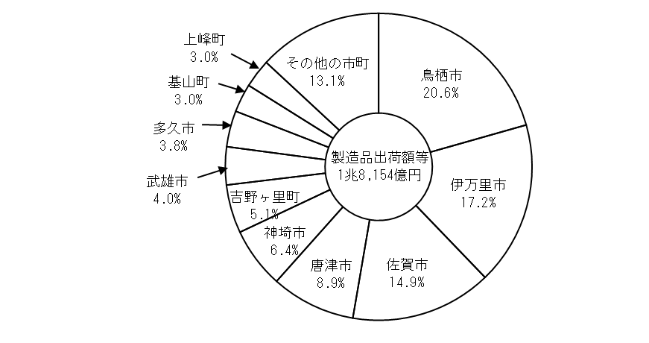
図－９ 市町別製造品出荷額等の構成比

P20-図10
４ 付加価値額（従業者30人以上の事業所）
付加価値額は５，７０６億円で、前年比６．５％の増加となった。
付加価値率は３５．４％となった。
１事業所当たり付加価値額は１４億４，４４８万円、従業者１人当たり付加価値額は
１，２５５万円となった。
 | （図－10、表－12、図－11）

図－10 付加価値額･前年比の推移 (従業者30人以上の事業所)
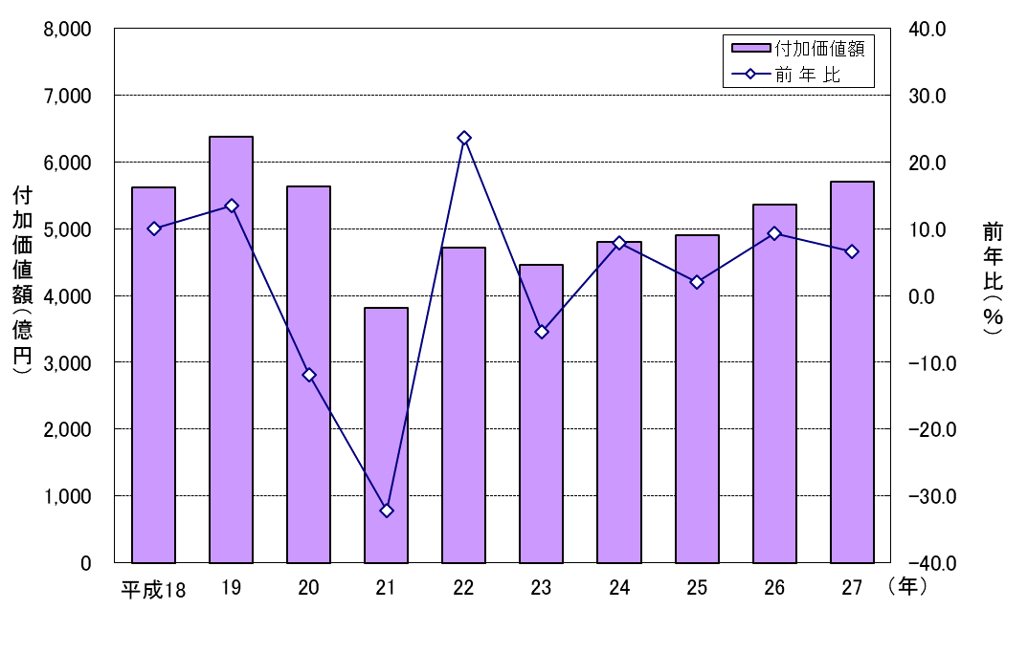

（１）業 種 別

前年に比べ増加した業種は、非鉄金属（１５１．４％増）、電気機器（４５．９％増）などで、
減少した業種は、輸送機器（６５．５％減）、はん用機器（２０．２％減）などであった。
構成比は、食料品２０．８％（前年１８．１％）、化学１７．２％（同１５．７％）、電気機器
１２．２％（同８．９％）の順であった。
１事業所当たり付加価値額が多いのは、化学、ゴム製品、非鉄金属などであった。
 | （表－12）

P21-表12図11
表－12 業種別付加価値額 (従業者30人以上の事業所)
 |  |  |  |  |  |  |  |  | 単位：万円，％
産業中分類 |  | 平成 ２６ 年 |  | 平成 ２７ 年
 |  | 付加価値額 | 構成比 | 付加価値額 | 構成比 | 前年比 | 付 加 価値率 | １事業所当たり 付加価値額 | 従業者１人当たり 付加価値額

合 計 |  | 53,557,714 | 100.0 | 57,057,008 | 100.0 | 6.5 | 35.4 | 144,448.1 | 1,255.1

09 | 食料品 | 9,669,442 | 18.1 | 11,889,930 | 20.8 | 23.0 | 40.1 | 113,237.4 | 897.6
10 | 飲料 | 725,179 | 1.4 | 883,166 | 1.5 | 21.8 | 25.6 | 98,129.6 | 1,098.5
11 | 繊維 | 715,498 | 1.3 | 628,261 | 1.1 | △ 12.2 | 44.8 | 25,130.4 | 341.4
12 | 木材・木製品 | 467,487 | 0.9 | 538,764 | 0.9 | 15.2 | 30.9 | 76,966.3 | 1,304.5
13 | 家具・装備品 | 470,277 | 0.9 | 383,284 | 0.7 | △ 18.5 | 14.8 | 76,656.8 | 695.6
14 | パルプ・紙 | 1,736,064 | 3.2 | 2,226,855 | 3.9 | 28.3 | 33.4 | 148,457.0 | 1,668.1
15 | 印刷 | 661,175 | 1.2 | 601,264 | 1.1 | △ 9.1 | 44.0 | 60,126.4 | 962.0
16 | 化学 | 8,392,424 | 15.7 | 9,834,925 | 17.2 | 17.2 | 58.0 | 614,682.8 | 5,077.4
17 | 石油・石炭 | X | X | - | - | X | - | - | -
18 | プラスチック | 774,078 | 1.4 | 800,958 | 1.4 | 3.5 | 28.0 | 50,059.9 | 604.0
19 | ゴム製品 | 2,452,554 | 4.6 | 2,569,166 | 4.5 | 4.8 | 48.2 | 428,194.3 | 1,524.7
20 | 皮革 | 205,195 | 0.4 | X | X | X | X | X | X
21 | 窯業・土石 | 1,118,023 | 2.1 | 1,104,621 | 1.9 | △ 1.2 | 55.5 | 42,485.4 | 652.8
22 | 鉄鋼 | 1,177,541 | 2.2 | 1,089,631 | 1.9 | △ 7.5 | 31.7 | 181,605.2 | 1,035.8
23 | 非鉄金属 | 998,220 | 1.9 | 2,509,526 | 4.4 | 151.4 | 23.3 | 418,254.3 | 1,797.7
24 | 金属製品 | 2,611,957 | 4.9 | 3,088,055 | 5.4 | 18.2 | 37.3 | 102,935.2 | 1,305.2
25 | はん用機器 | 397,720 | 0.7 | 317,440 | 0.6 | △ 20.2 | 29.7 | 39,680.0 | 637.4
26 | 生産用機器 | 2,614,771 | 4.9 | 2,580,185 | 4.5 | △ 1.3 | 41.9 | 73,719.6 | 881.5
27 | 業務用機器 | X | X | X | X | X | X | X | X
28 | 電子部品 | 4,413,039 | 8.2 | X | X | X | X | X | X
29 | 電気機器 | 4,756,299 | 8.9 | 6,938,399 | 12.2 | 45.9 | 44.1 | 223,819.3 | 1,626.1
30 | 通信機器 | 1,168,185 | 2.2 | X | X | X | X | X | X
31 | 輸送機器 | 7,043,955 | 13.2 | 2,433,250 | 4.3 | △ 65.5 | 13.5 | 115,869.0 | 783.7
32 | その他の製品 | 866,372 | 1.6 | 1,095,582 | 1.9 | 26.5 | 17.0 | 182,597.0 | 955.2

%
図－11 業種別付加価値率 (従業者30人以上の事業所)

 | 付加価値率 40.1 25.6 44.8 30.9 14.8 33.4 44 58 28 | 食料品 飲料 繊維 木材・木製品 家具・装備品 パルプ・紙 印刷 化学 プラスチック ゴム製品
食料品 | 40.1 | 0
飲料 | 25.6 | 0
繊維 | 44.8 | 0
木材・木製品 | 30.9 | 0
家具・装備品 | 14.8 | 0
パルプ・紙 | 33.4 | 0
印刷 | 44 | 0
化学 | 58 | 0
プラスチック | 28 | 0
ゴム製品 | 48.2 | 0
皮革 | 13.2 | 0
窯業・土石 | 55.5 | 0
鉄鋼 | 31.7 | 0
非鉄金属 | 23.3
金属製品 | 37.3
はん用機器 | 29.7
生産用機器 | 41.9
業務用機器 | 69.2
電子部品 | 32.7
電気機器 | 44.1
通信機器 | 35.4
輸送機器 | 13.5
その他の製品 | 17

全産業平均
（35.4）

X
X
X
X
X

P22-表13図12
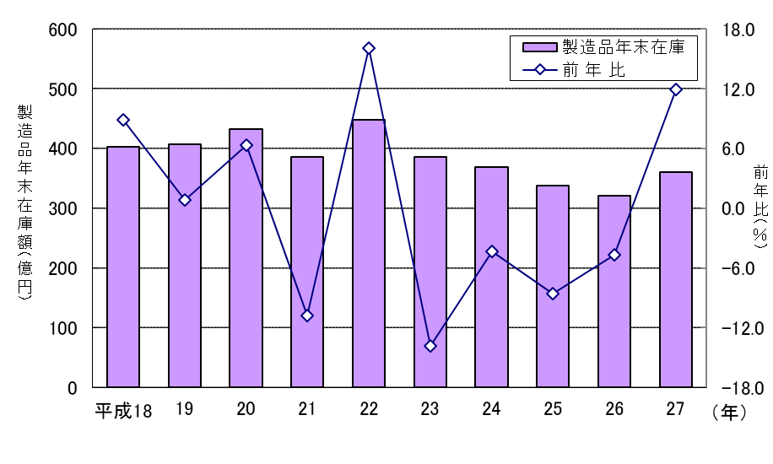
（２）従業者規模別

前年に比べ増加した階層は、「３００～４９９人」（１０７．３％増)、「５０～９９人」
（３９．３％増）などの４階層で、減少した階層は、「５００人以上」（３６．３％減）、
「２００～２９９人」（８．１％減）の２階層であった。
構成比は、｢１００～１９９人｣２２．２％（前年２１．６％）、｢５００人以上｣２２．０％
（同３６．８％）、「３００～４９９人」２０．９％（同１０．７％）の順であった。
 |  |  |  |  |  |  |  | （表－13）

表－13 従業者規模別付加価値額（従業者30人以上の事業所）
 |  |  |  |  |  |  |  | 単位：万円，％
従業者規模 | 平成 ２６ 年 |  | 平成 ２７ 年
 | 付加価値額 | 構成比 | 付加価値額 | 構成比 | 前年比 | 付 加 価値率 | １事業所当たり 付加価値額 | 従業者１人当たり 付加価値額

合 計 | 53,557,714 | 100.0 | 57,057,008 | 100.0 | 6.5 | 35.4 | 144,448.1 | 1,255.1

30～ 49人 | 3,029,621 | 5.7 | 3,703,100 | 6.5 | 22.2 | 31.1 | 28,706.2 | 735.3
50～ 99人 | 8,075,284 | 15.1 | 11,250,544 | 19.7 | 39.3 | 42.1 | 85,231.4 | 1,245.1
100～199人 | 11,578,649 | 21.6 | 12,655,611 | 22.2 | 9.3 | 35.6 | 147,158.3 | 1,095.3
200～299人 | 5,405,480 | 10.1 | 4,968,747 | 8.7 | △ 8.1 | 32.3 | 225,852.1 | 926.5
300～499人 | 5,752,150 | 10.7 | 11,925,785 | 20.9 | 107.3 | 51.1 | 795,052.3 | 2,093.7
500人以上 | 19,716,530 | 36.8 | 12,553,221 | 22.0 | △ 36.3 | 26.1 | 1,141,201.9 | 1,430.6

５ 製造品年末在庫額 (従業者30人以上の事業所)
製造品年末在庫額は３６０億円で、前年比１１．９％の増加となった。
在庫率は２．２％となった。
１事業所当たり製造品年末在庫額は９，１０６万円となった。
 |  |  |  |  |  |  |  | （表－14）

図－12 製造品年末在庫額･前年比の推移 (従業者30人以上の事業所)

